Лист1
ID: | 1
Web page part (блок сайта): | Хедер
Summary: | Вертикальная центровка элементов меню хедера выглядит смещенной вверх/обрезанной
Expected result: | Элементы меню хедера не смещаются/не обрезаются
Actual result: | Элементы меню хедера смещаются вверх/обрезаются
Sverity: | Minor
Priority: | Medium
Author: | Анна Садыкова
Steps to reproduce: | Обратить внимание на странице скриншота на расположение элементов меню хедера.
Attachments: | 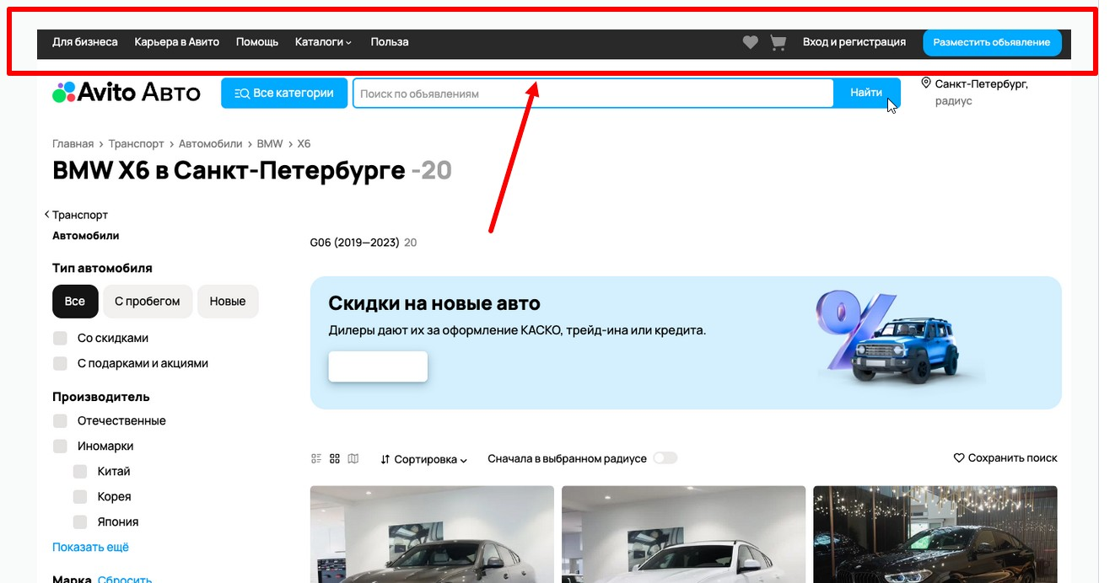

ID: | 2
Web page part (блок сайта): | BMW X6 в Санкт-Петербурге ( краткий заголовок поиска с результатом количества объявлений )
Summary: | Лишний символ "-" перед количеством найденных объявлений в кратком заголовке поиска с результатом количества объявлений
Expected result: | 20
Actual result: | -20
Sverity: | Minor
Priority: | Medium
Author: | Анна Садыкова
Steps to reproduce: | 1. Найти на странице скриншота краткий заголовок поиска с результатом найденных объявлений. 2. Обратить внимание на написание количества найденных объявлений.
Attachments: | 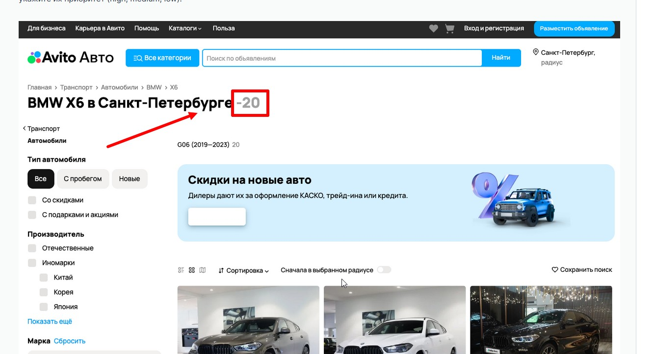

ID: | 3
Web page part (блок сайта): | BMW X6 в Санкт-Петербурге ( краткий заголовок поиска с результатом количества объявлений )
Summary: | Неверно указан годовой диапазон найденных объявлений под кратким заголовком поиска с результатом количества объявлений (BMW X6 в Санкт-Петербурге)
Expected result: | G06 (2021-2024)
Actual result: | G06 (2019-2023)
Sverity: | Critical
Priority: | High
Author: | Анна Садыкова
Steps to reproduce: | 1. Найти на странице скришота фильтр "Год выпуска". 2. Обратить внимание на указанные данные в фильтре. 3. Перейти в блок краткого заголовка поиска с результатом количества объявлений. 4. Под блоком с кратким заголовком поиска найти результат поиска по годам автомобиля BMW X6 (G06). 5. Сравнить данные, указанные в фильтре и данные в кратком заголовке поиска с результатом поиска по годам автомобиля BMW X6 (G06). !!! ДАННЫЙ БАГ ЕСТЬ НА САЙТЕ Avito Авто. Для воспроизведения бага: 1. Перейти на страницу сайта https://www.avito.ru/sankt-peterburg/avtomobili?radius=0&searchRadius=0 2. В фильтре "Марка" выбрать "BMW". 3. В фильтре "Модель" выбрать "X6". 4. В фильтре "Год выпуска" указать от 2021 до 2024. 5. В блоке с фильтрами нажать на голубую кнопку "Показать ... объявлений". 6. Под блоком с кратким заголовком поиска найти результат поиска по годам автомобиля BMW X6 (G06). 7. Сравнить данные, указанные в фильтре и данные в кратком заголовке поиска с результатом поиска по годам автомобиля BMW X6 (G06).
Attachments: | 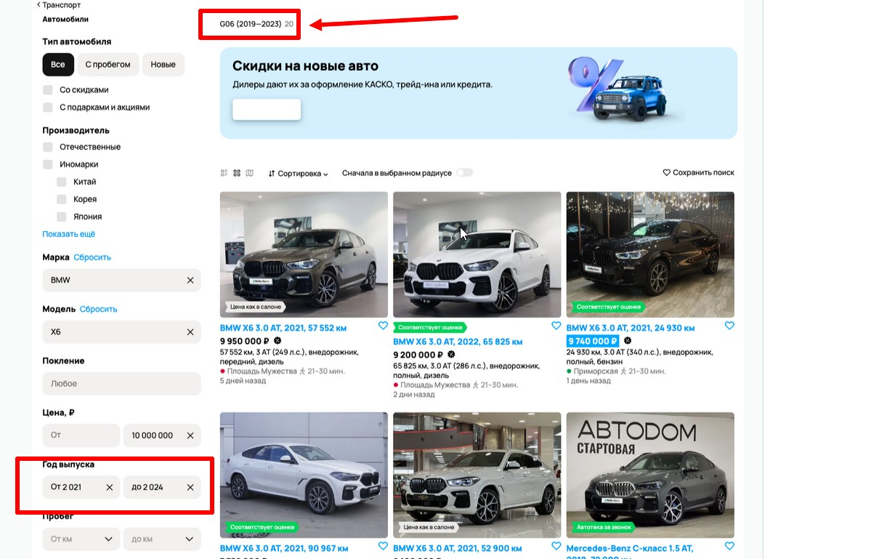

ID: | 4
Web page part (блок сайта): | Рекламный баннер: "Скидки на новые авто"
Summary: | Отсутствует название кнопки на рекламном баннере "Скидки на новые авто"
Expected result: | У кнопки есть название
Actual result: | Кнопка без названия
Sverity: | Minor
Priority: | High
Author: | Анна Садыкова
Steps to reproduce: | 1. Найти на скриншоте рекламный баннер: "Скидки на новые авто". 2. Обратить внимание на кнопку на рекламном баннере.
Attachments: | 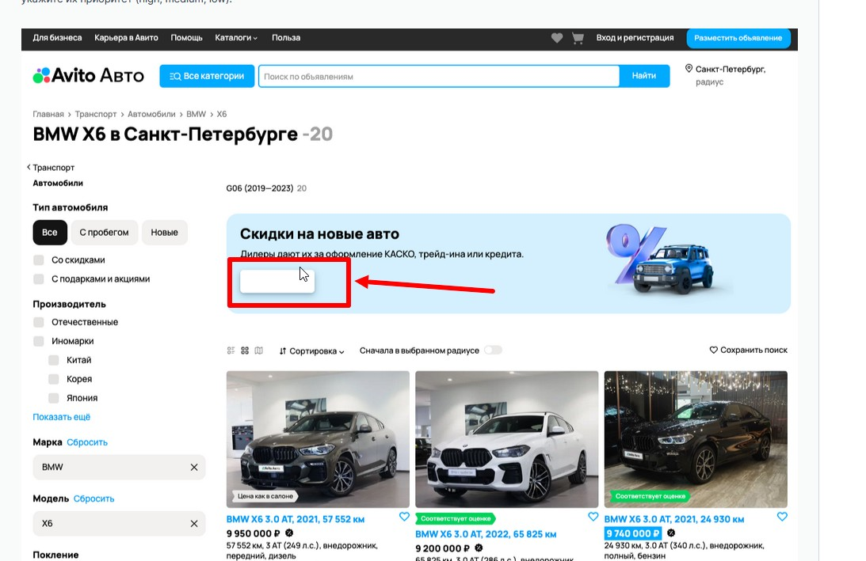

ID: | 5
Web page part (блок сайта): | Фильтры
Summary: | Опечатка в блоке с фильтрами в названии фильтра "Покление"
Expected result: | Поколение
Actual result: | Покление
Sverity: | Minor
Priority: | High
Author: | Анна Садыкова
Steps to reproduce: | 1. Найти на скриншоте блок с фильтрами. 2. Найти фильтр с названием "Покление" под фильтром с названием "Модель". 3. Обратить внимание на название фильтра "Покление".
Attachments: | 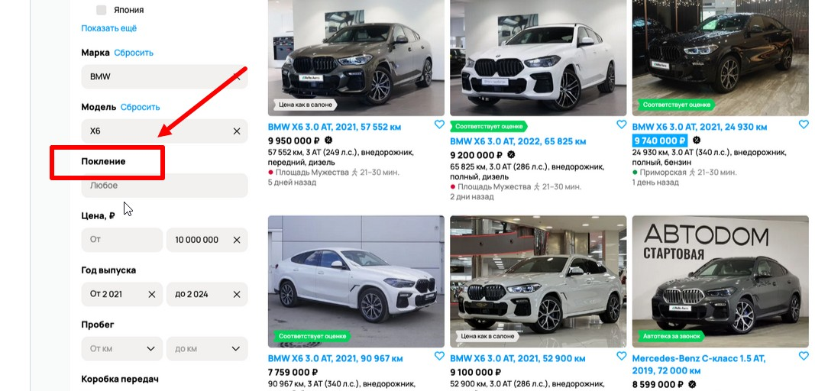

ID: | 6
Web page part (блок сайта): | Фильтры
Summary: | Невалидный формат значения годов в фильтре "Год выпуска" (лишний пробел между тысячами и сотнями - выглядит, как цена/километраж/прочее, а не год)
Expected result: | От 2021 до 2024
Actual result: | От 2 021 до 2 024
Sverity: | Minor
Priority: | High
Author: | Анна Садыкова
Steps to reproduce: | 1. В блоке фильтров найти фильтр "Год выпуска". 2. Обратить внимание на формат значения указанных в фильтре годов.
Attachments: | 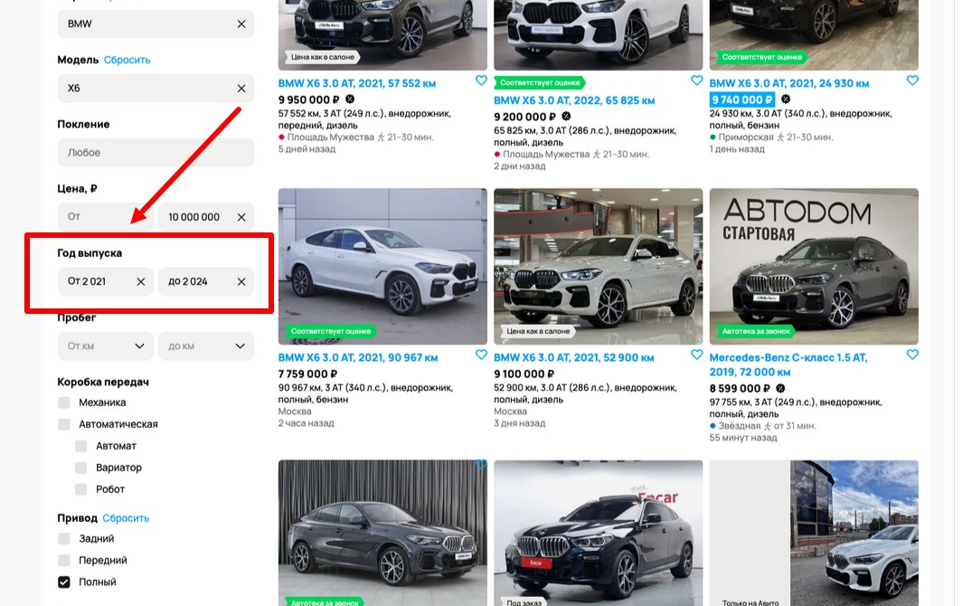

ID: | 7
Web page part (блок сайта): | Фильтры
Summary: | Отсутствие единообразия в плейсхолдерах полей в фильтре "Пробег"
Expected result: | В названии поля "Пробег, км" (если необходимо обязательно оставить единицы измерения) В плейсхолдерах "От" и "до"
Actual result: | В названии поля "Пробег" В плейсхолдерах "От км" и "до км"
Sverity: | Minor
Priority: | Low
Author: | Анна Садыкова
Steps to reproduce: | 1. Обратить внимание на плейсхолдеры в полях фильтров "Цена", "Объем двигателя", "Мощность", "Расход топлива на 100 км", "Разгон до 100 км". 2. Обратить внимание на плейсхолдеры полей в фильтре "Пробег". 3. Сравнить плейсхолдеры полей фильтров "Цена", "Объем двигателя", "Мощность", "Расход топлива на 100 км", "Разгон до 100 км" с плейсхолдерами полей в фильтре "Пробег".
Attachments: | 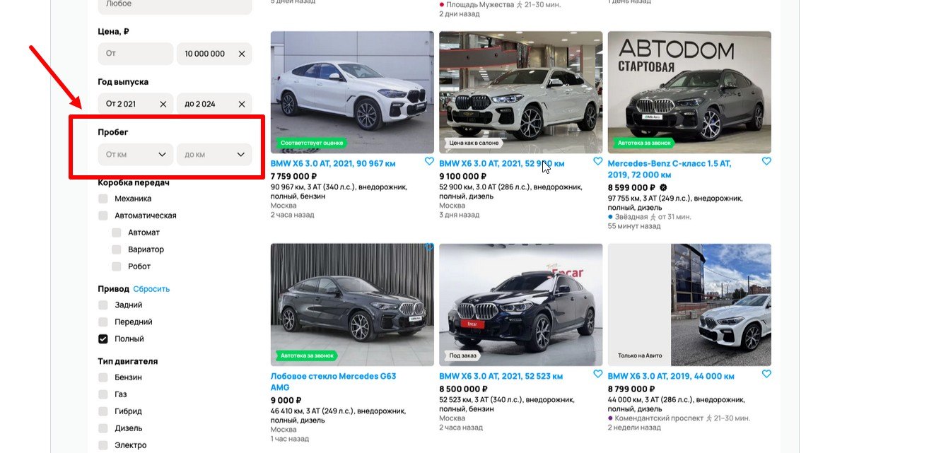

ID: | 8
Web page part (блок сайта): | Карточки автомобилей
Summary: | В карточке автомобиля №2 "BMW X6 3.0 AT, 2022, 65 825 км" зеленый элемент с названием "Cоответствует оценке" расположен под фото с авто, а не на фото
Expected result: | Элемент с названием "Cоответствует оценке" расположен на фото с авто, как в карточке №3 "BMW X6 3.0 AT, 2021, 24 930 км"
Actual result: | Элемент с названием "Cоответствует оценке" расположен под фото с авто
Sverity: | Minor
Priority: | Medium
Author: | Анна Садыкова
Steps to reproduce: | 1. Найти в карточках с автомобилями карточку №2 "BMW X6 3.0 AT, 2022, 65 825 км". 2. Обратить внимание на расположение элемента "Соответствует оценке" в карточке №2. 3. Найти в карточках с автомобилями карточку №3 "BMW X6 3.0 AT, 2021, 24 930 км". 4. Обратить внимание на расположение элемента "Соответствует оценке" в карточке №3. 5 Найти в карточках с автомобилями карточку №4 "BMW X6 3.0 AT, 2021, 90 967 км". 6. Обратить внимание на расположение элемента "Соответствует оценке" в карточке №4. 7. Сравнить расположение элемента "Соответствует оценке" в карточках №3 и №4 с карточкой №2.
Attachments: | 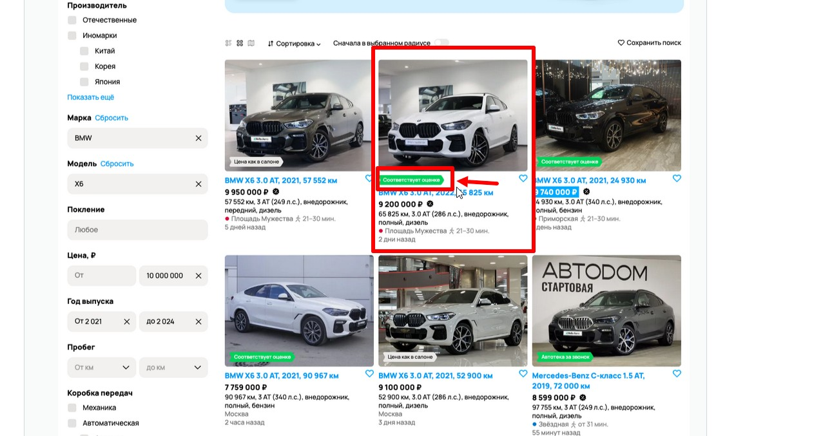

ID: | 9
Web page part (блок сайта): | Карточки автомобилей
Summary: | В карточке автомобиля №2 "BMW X6 3.0 AT, 2022, 65 825 км" неверно просклонено слово "дни" во фразе, когда было выложено объявление
Expected result: | 2 дня назад
Actual result: | 2 дни назад
Sverity: | Minor
Priority: | High
Author: | Анна Садыкова
Steps to reproduce: | 1. Найти в карточках с автомобилями карточку №2 "BMW X6 3.0 AT, 2022, 65 825 км". 2. На карточке №2 обратить внимание на фразу, когда было выложено данное объявление.
Attachments: | 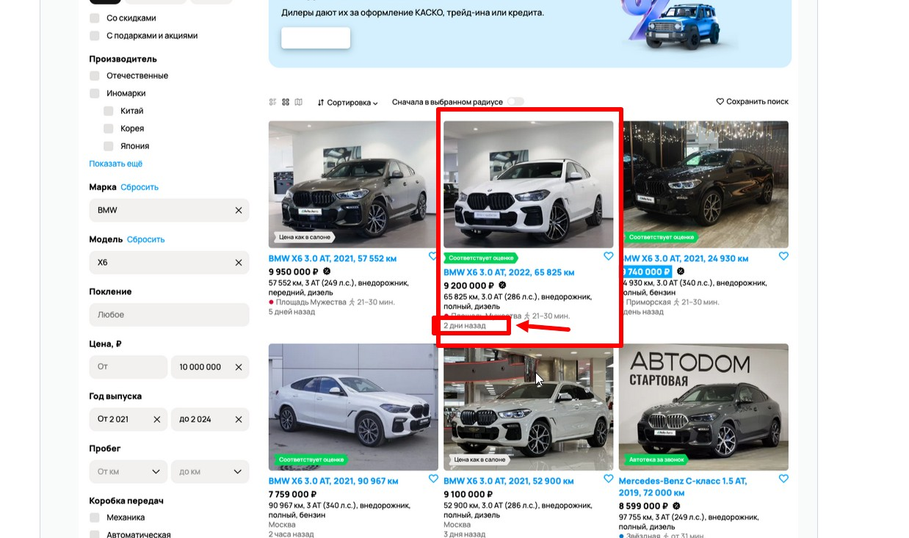

ID: | 10
Web page part (блок сайта): | Карточки автомобилей
Summary: | Лишнее выделение голубым цветом и шрифт другого цвета у цены в карточке автомобиля №3 "BMW X6 3.0 AT, 2021, 24 930 км"
Expected result: | Шрифт цены черного цвета и без выделения, как в карточке №2 "BMW X6 3.0 AT, 2022, 65 825 км"
Actual result: | Лишнее выделение голубым цветом и шрифт цены белого цвета
Sverity: | Minor
Priority: | Medium
Author: | Анна Садыкова
Steps to reproduce: | 1. Найти в карточках автомобилей карточку №3 "BMW X6 3.0 AT, 2021, 24 930 км". 2. Обратить внимание на цвет шрифта и выделение цены карточки №3. 3. Найти в карточках автомобилей карточку №2 "BMW X6 3.0 AT, 2022, 65 825 км". 4. Обратить внимание на цвет шрифта и выделение цены карточки №2. 5. Найти в карточках автомобилей карточку №4 "BMW X6 3.0 AT, 2021, 90 967 км". 6. Обратить внимание на цвет шрифта и выделение цены карточки №4. 7. Сравнить цвет шрифта и выделение цены в карточках №2 и №4 с цветом шрифта и выделением карточки №3.
Attachments: | 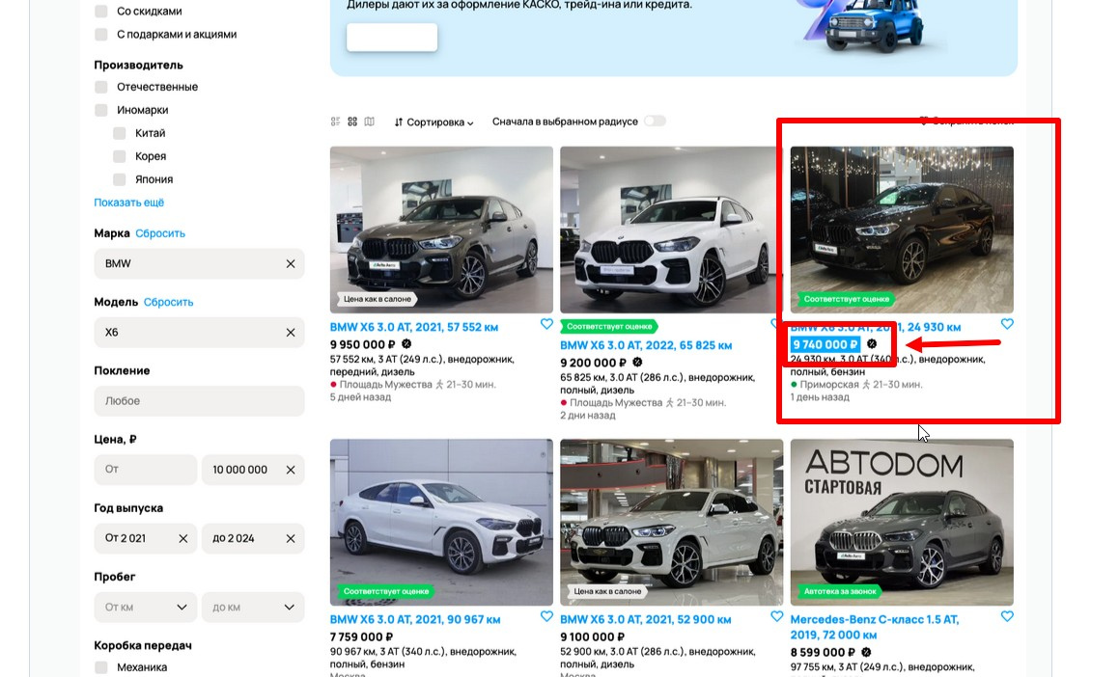

ID: | 11
Web page part (блок сайта): | Карточки автомобилей
Summary: | Плохо работает фильтр геопоиска объявлений: города, указанные в карточке автомобилей № 4, 5, 7, 8, 11, 12, не совпадает с городом, указанном в фильтре геопоиска
Expected result: | Санкт-Петербург
Actual result: | Любой другой город, отличный от Санкт-Петербурга
Sverity: | Major (плохо работает фильтр геопоиска)
Priority: | High
Author: | Анна Садыкова
Steps to reproduce: | 1. Найти в карточках автомобилей карточку №4 "BMW X6 3.0 AT, 2021, 90 967 км". 2. Обратить внимание на город объявления №4. 3. Найти в карточках автомобилей карточку №5 "BMW X6 3.0 AT, 2021, 52 900 км". 4. Обратить внимание на город объявления №5. 5. Найти в карточках автомобилей карточку №7 "Лобовое стекло Mercedes G63 AMG". 6. Обратить внимание на город объявления №7. 7. Найти в карточках автомобилей карточку №8 "BMW X6 3.0 AT, 2021, 52 523 км". 8. Обратить внимание на город объявления №8. 9. Найти в карточках автомобилей карточку №11 "BMW X6 3.0 AT, 2021, 42 672 км". 10. Обратить внимание на город объявления №11. 11. Найти в карточках автомобилей карточку №12 "BMW X6 3.0 AT, 2022, 34 700 км". 12. Обратить внимание на город объявления №12. 13. Найти на скриншоте указание географии объявлений, которые ищем (под хедером справа от поля поиска с плейсхолдером "Поиск по объявлениям"). 4. Обратить внимание на выбранный город. 5. Сравнить города объявлений № 4, 5, 7, 8, 11, 12 с указанным городом в фильтре геопоиска под хедером справа от поля поиска с плейсхолдером "Поиск по объявлениям".
Attachments: | 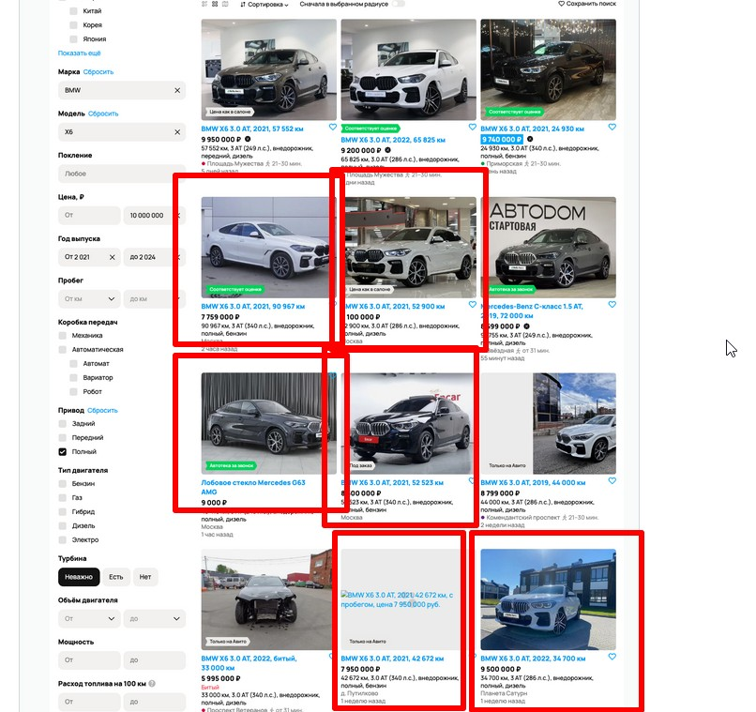

ID: | 12
Web page part (блок сайта): | Карточки автомобилей
Summary: | Плохо работает фильтр поиска транспортных средств: помимо транспортных средств, фильтр находит запчасти для автомобилей
Expected result: | В карточках автомобилей карточки только автомобильных средств
Actual result: | В карточках автомобилей есть карточки запчастей для автомобилей
Sverity: | Major
Priority: | High
Author: | Анна Садыкова
Steps to reproduce: | Обратить внимание на карточку №7 "Лобовое стекло Mercedes G63 AMG".
Attachments: | 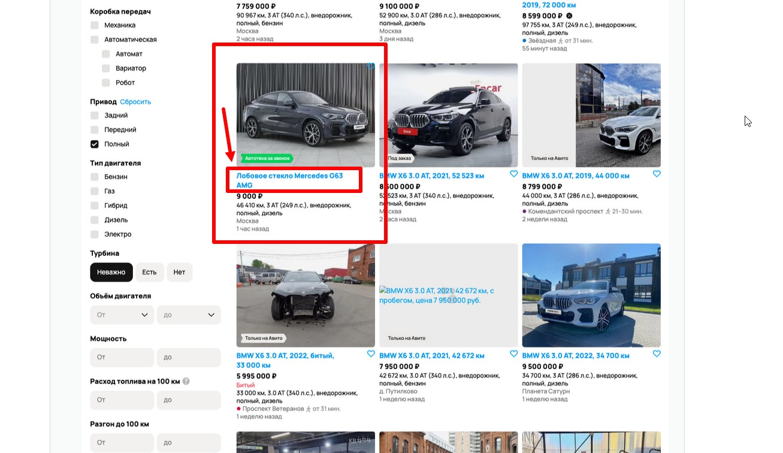

ID: | 13
Web page part (блок сайта): | Карточки автомобилей
Summary: | Плохо работает фильтры поиска транспортных средств по Марке и Модели: помимо BMW X6, фильтры находят другие автомобили, а также запчасти для других автомобилей
Expected result: | Карточки автомобилей только BMW X6
Actual result: | Карточки автомобилей не только BMW X6, также карточки с запчастями для автомобилей не для BMW X6
Sverity: | Major (плохо работают фильтры по Марке и Модели)
Priority: | High
Author: | Анна Садыкова
Steps to reproduce: | 1. На скриншоте обратить внимание на данные, указанные в фильтре "Марка". 2. На скриншоте обратить внимание на данные, указанные в фильтре "Модель". 3. Найти карточку с объявлением №6 "Mercedes-Benz C-класс 1.5 AT, 2019, 72 000 км". 4. Обратить внимание на название объявления №6. 5. Найти в карточках автомобилей карточку №7 "Лобовое стекло Mercedes G63 AMG". 6. Обратить внимание на название объявления №7. 7. Сравнить названия карточек №6, 7 c данными, указанными в фильтрах "Марка" и "Модель".
Attachments: | 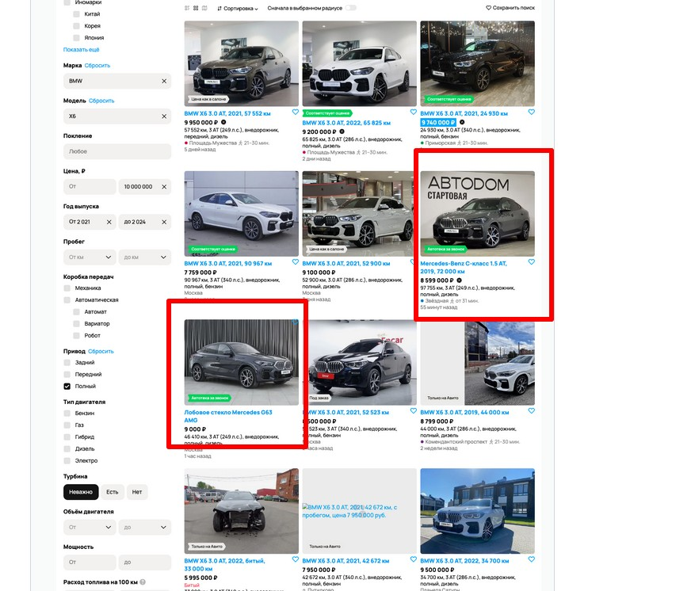

ID: | 14
Web page part (блок сайта): | Карточки автомобилей
Summary: | Плохо работает фильтр поиска транспортных средств по годам: фильтр находит карточки объявлений с другими годами, не входящим в диапазон, указанный в фильтре поиска "Год выпуска"
Expected result: | Карточки с автомобилями выпуска 2021-2024 годов
Actual result: | Карточки с автомобилями 2019 года выпуска
Sverity: | Major
Priority: | High
Author: | Анна Садыкова
Steps to reproduce: | 1. На скриншоте в фильтрах обратить внимание на данные, указанные в фильтре "Год выпуска". 2. Найти карточку с объявлением №6 "Mercedes-Benz C-класс 1.5 AT, 2019, 72 000 км". 3. Обратить внимание на год выпуска автомобиля в объявлении №6 в названии. 4. Найти карточку с объявлением №9 "BMW X6 3.0 AT, 2019, 44 000 км". 5. Обратить внимание на год выпуска автомобиля в объявлении №9 в названии. 6. Сравнить названия год выпуска автомобилей в названии карточек №6, 9 c данными, указанными в фильтре "Год выпуска".
Attachments: | 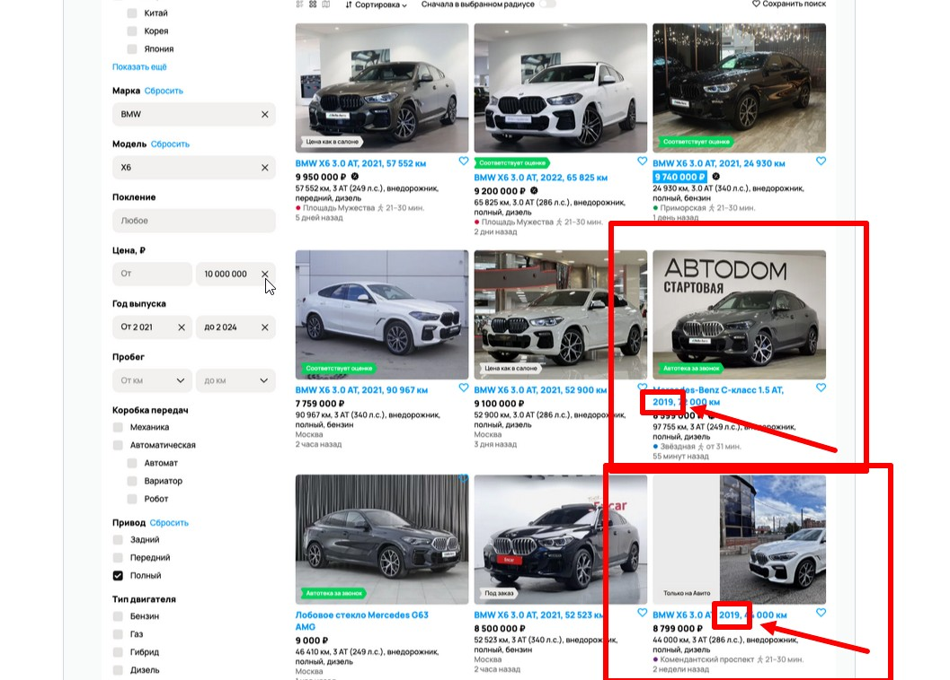

ID: | 15
Web page part (блок сайта): | Карточки автомобилей
Summary: | В карточке №7 неверное описание, так как у лобового стекла не может быть пробег, объем двигателя и прочее.
Expected result: | Описание для лобового стекла
Actual result: | Описание для автомобиля: пробег, объем двигателя и прочее.
Sverity: | Minor
Priority: | High
Author: | Анна Садыкова
Steps to reproduce: | 1. Найти карточку №7 "Лобовое стекло Mercedes G63 AMG". 2. Обратить внимание на название карточки №7. 3. Обратить внимание на описание карточки №7.
Attachments: | 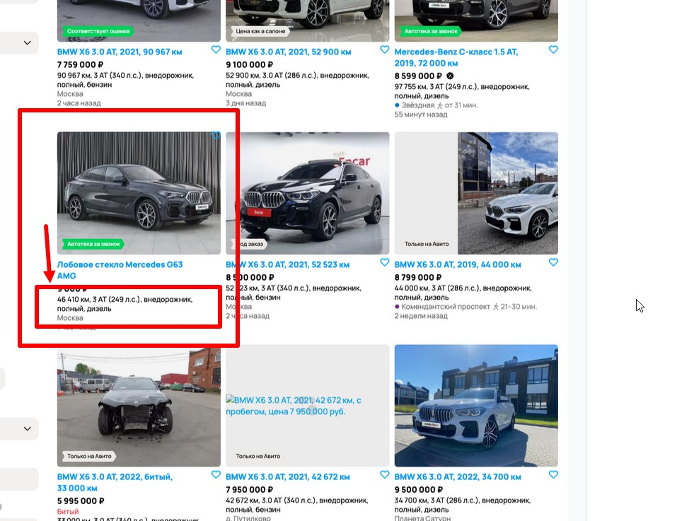

ID: | 16
Web page part (блок сайта): | Карточки автомобилей
Summary: | Значение пробега в названии карточки №6 отличается от значения пробега в описании карточки №6
Expected result: | Значение пробега в названии и в описании одинаковое
Actual result: | Значение пробега в названии и в описании разное: в названии 72 000 км, в описании - 97 755 км
Sverity: | Minor
Priority: | High
Author: | Анна Садыкова
Steps to reproduce: | 1. Найти карточку с автомобилем №6 "Mercedes-Benz C-класс 1.5 AT, 2019, 72 000 км". 2. Обратить внимание на название карточки №6. 3. Обратить внимание на описание карточки №6.
Attachments: | 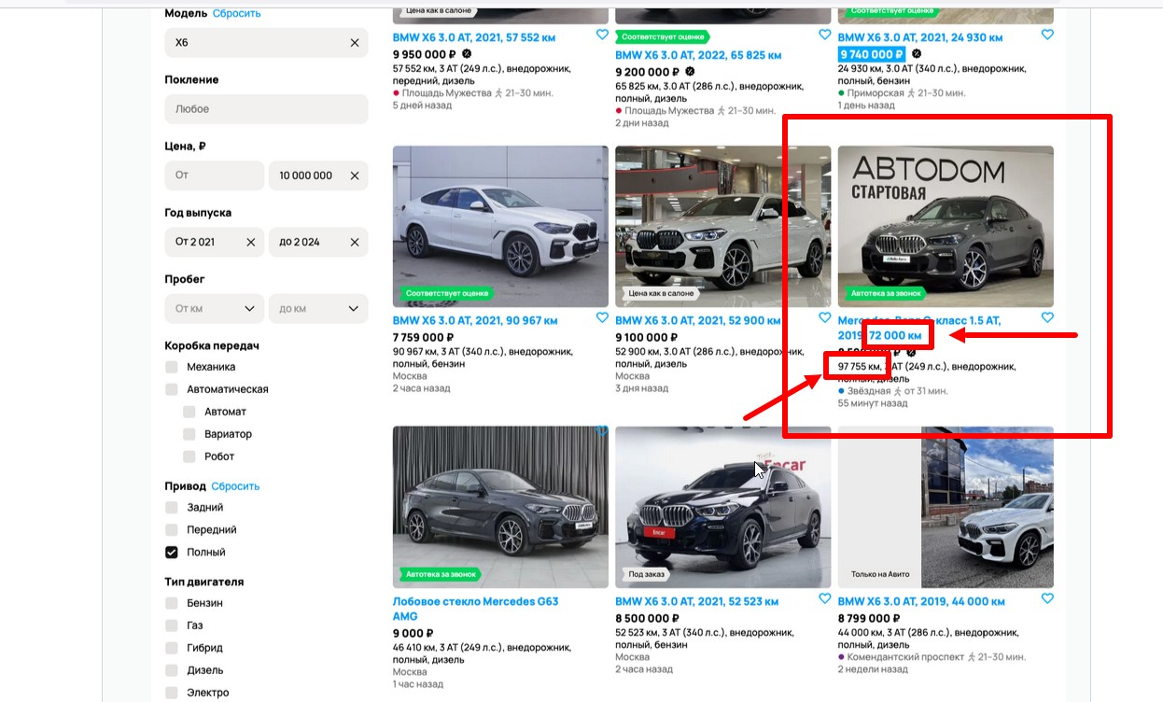

ID: | 17
Web page part (блок сайта): | Карточки автомобилей
Summary: | Кнопка лайка в карточке №7 смещена и располагается на фотографии объявления №7 справа в верхнем углу
Expected result: | Кнопка лайка расположена также, как и в других карточках-объявлениях - справа под фото
Actual result: | Кнопка лайка располагается на фотографии объявления №7 справа в верхнем углу
Sverity: | Minor
Priority: | High
Author: | Анна Садыкова
Steps to reproduce: | 1. Найти карточку с автомобилем №8 "BMW X6 3.0 AT, 2021, 52 523 км". 2. Обратить внимание на расположение кнопки лайка в карточке №8. 3. Найти карточку с автомобилем №9 "BMW X6 3.0 AT, 2019, 44 000 км". 4. Обратить внимание на расположение кнопки лайка в карточке №9. 5. Найти карточку с автомобилем №7 "Лобовое стекло Mercedes G63 AMG". 6. Обратить внимание на расположение кнопки лайка в карточке №7. 7. Сравнить расположение кнопки лайка в карточках № 8 и № 9 с расположением кнопки лайка в карточке № 7.
Attachments: | 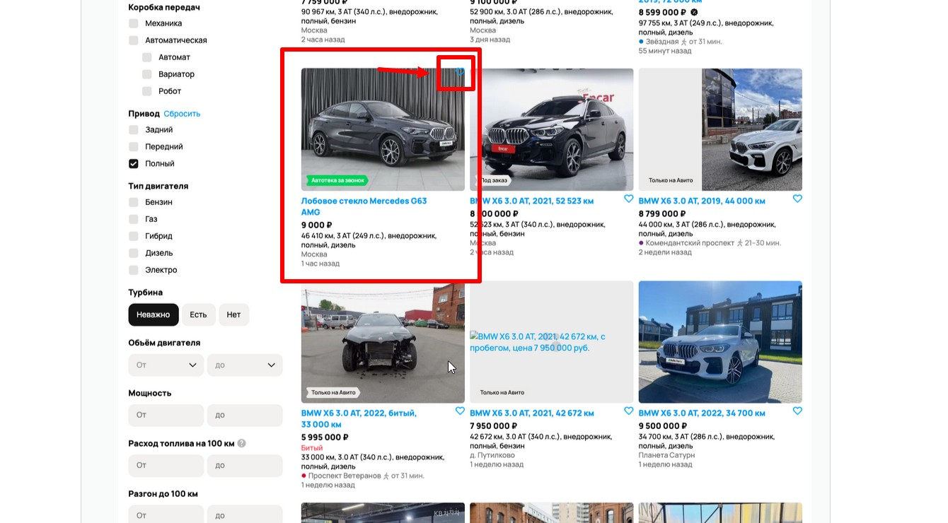

ID: | 18
Web page part (блок сайта): | Карточки автомобилей
Summary: | Смещение заднего фона у фотографии карточки №9
Expected result: | Задний фон фотографии карточки не смещается (выглядит, как на фотографиях в других карточках на скриншоте)
Actual result: | Задний фон на фотографии карточки смещается, образуется серая часть
Sverity: | Major (возможно, функция загрузки фото карточки работает не совсем так, как необходимо)
Priority: | High
Author: | Анна Садыкова
Steps to reproduce: | 1. Найти карточку с автомобилем №7 "Лобовое стекло Mercedes G63 AMG". 2. Обратить внимание на фото в карточке №7. 3. Найти карточку с автомобилем №8 "BMW X6 3.0 AT, 2021, 52 523 км". 4. Обратить внимание на фото в карточке №8. 5. Найти карточку с автомобилем №9 "BMW X6 3.0 AT, 2019, 44 000 км". 6. Обратить внимание на фото в карточке №9. 7. Сравнить расположение фото в карточках № 7 и № 8 с расположением фото в карточке № 9.
Attachments: | 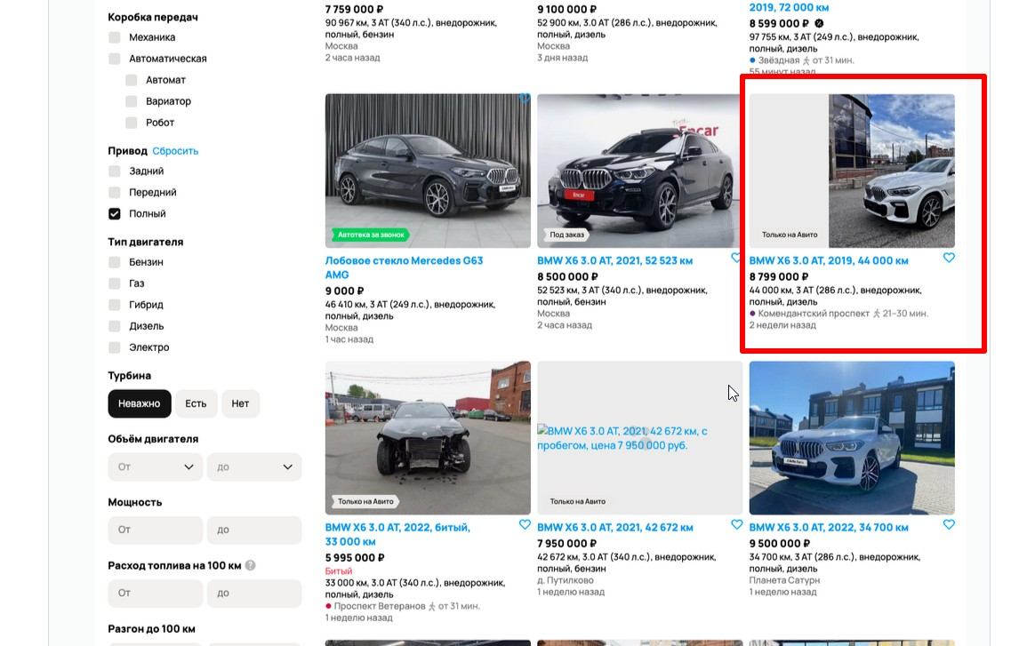

ID: | 19
Web page part (блок сайта): | Карточки автомобилей
Summary: | Не загрузилось фото в карточке №11 - вместо фото серый фон с названием фото, изображение которого должно было корректно отображаться в карточке
Expected result: | Присутствует фото и верно отображается, как на других карточках автомобилей
Actual result: | Фото нет, вместо фото серый фон с названием фото, изображение которого должно было корректно отображаться в карточке
Sverity: | Major (возможно, часть функциональности загрузки фото не работает должным образом)
Priority: | High
Author: | Анна Садыкова
Steps to reproduce: | 1. Найти карточку с автомобилем №7 "Лобовое стекло Mercedes G63 AMG". 2. Обратить внимание на фото в карточке №7. 3. Найти карточку с автомобилем №8 "BMW X6 3.0 AT, 2021, 52 523 км". 4. Обратить внимание на фото в карточке №8. 5. Найти карточку с автомобилем №11 "BMW X6 3.0 AT, 2021, 42 672 км". 6. Обратить внимание на фото в карточке №11. 7. Сравнить фото в карточках № 7 и № 8 с фото в карточке № 11.
Attachments: | 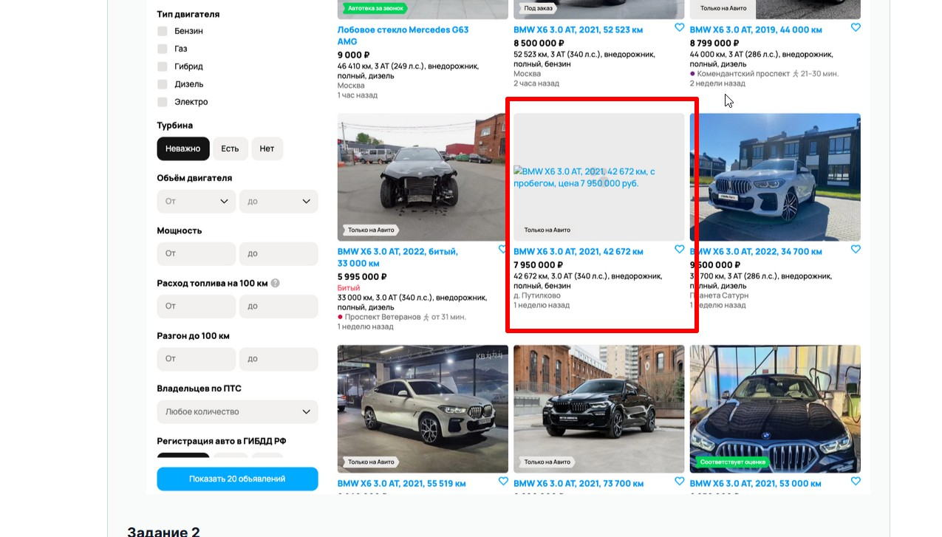

ID: | 20
Web page part (блок сайта): | Карточки автомобилей
Summary: | Отсутствие единообразия в названии карточки №10: в названии указано состояние автомобиля - битый, когда в названиях других карточек не указано состояния автомобилей (если не битый, то целый/новый/и т.д.)
Expected result: | Название карточки №10 без состояния автомобиля по аналогии с названиями других карточек: BMW X6 3.0 AT, 2022, 33 000 км
Actual result: | Название карточки №10 с состоянием автомобиля: BMW X6 3.0 AT, 2022, битый, 33 000 км
Sverity: | Minor
Priority: | Low
Author: | Анна Садыкова
Steps to reproduce: | 1. Найти карточку с автомобилем №9 "BMW X6 3.0 AT, 2019, 44 000 км". 2. Обратить внимание на название карточки №9. 3. Найти карточку с автомобилем №8 "BMW X6 3.0 AT, 2021, 52 523 км". 4. Обратить внимание на название карточки №8. 5. Найти карточку с автомобилем №10 "BMW X6 3.0 AT, 2022, битый, 33 000 км". 6. Обратить внимание на название карточки №10. 7. Сравнить название карточек № 9 и № 8 с названием карточки № 10 (сравнить наличие указания состояния автомобиля в названиях карточек).
Attachments: | 